问题
 |  | 课后小练习

任务：
 | 在F13到F21区域输入公式，使用XLOOKUP函数查询“统计”表中的数据，根据产品和月份查询销售额。
 | 完成效果如下图。

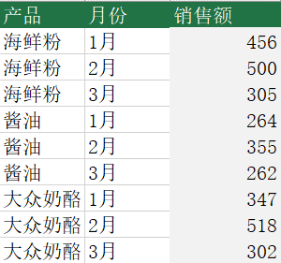
 |  | 产品 | 月份 | 销售额
 |  | 海鲜粉 | 1月
 |  | 海鲜粉 | 2月
 |  | 海鲜粉 | 3月
 |  | 酱油 | 1月
 |  | 酱油 | 2月
 |  | 酱油 | 3月
 |  | 大众奶酪 | 1月
 |  | 大众奶酪 | 2月
 |  | 大众奶酪 | 3月

